Grupo
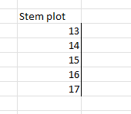
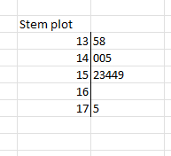
nombre | altura_cm
Luis | 153
Ana | 135
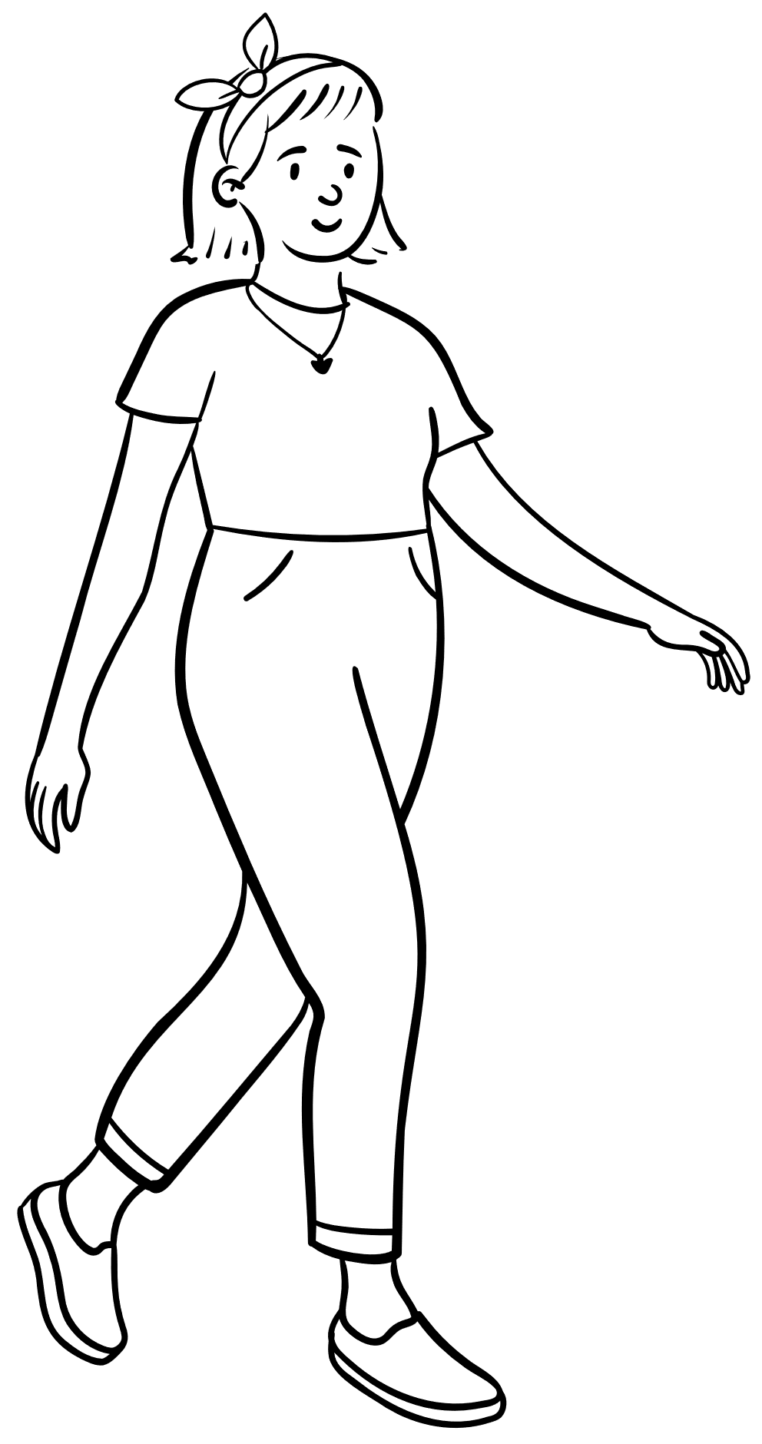
Iván | 140
Lucía | 140
Jessica | 175
Antonio | 138
Mikel | 145
Marta | 154
Carmen | 152
Javier | 159
María | 154

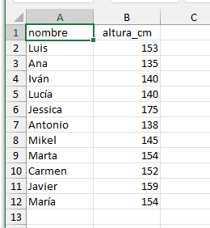

 |  | Stem plot
 |  | 13 | 58
 |  | 14 | 005
 |  | 15 | 23449 |  |  | 9
 |  | 16 |  |  |  | 5
 |  | 17 | 5 |  |  | 4
 |  |  |  |  | 5 | 4
 |  |  |  | 8 | 0 | 3
 |  |  |  | 5 | 0 | 2 |  | 5
 |  |  |  | 130 | 140 | 150 | 160 | 170

Aula1
 | altura (cm)
Luis | 153
Ana | 135
Iván | 140
Lucía | 140
Jessica | 175
Antonio | 138
Mikel | 145
Marta | 154
Carmen | 152
Javier | 159
María | 154

Aula1 (puntos)
 | altura (cm)
Luis | 153
Ana | 135
Iván | 140
Lucía | 140
Jessica | 175
Antonio | 138
Mikel | 145
Marta | 154
Carmen | 152
Javier | 159
María | 154

Q-Q plot
 | datos | rango | percentil | z | datos
 | 135 | 1 | 0.045454545455 | -1.6906216296 | 135
 | 138 | 2 | 0.13636363636 | -1.0968035621 | 138
 | 140 | 3 | 0.22727272727 | -0.74785859476 | 140
 | 140 | 3 | 0.22727272727 | -0.74785859476 | 140
 | 145 | 5 | 0.40909090909 | -0.22988411758 | 145
 | 152 | 6 | 0.5 | 0 | 152
 | 153 | 7 | 0.59090909091 | 0.22988411758 | 153
 | 154 | 8 | 0.68181818182 | 0.47278912099 | 154
 | 154 | 8 | 0.68181818182 | 0.47278912099 | 154
 | 159 | 10 | 0.86363636364 | 1.0968035621 | 159
 | 175 | 11 | 0.95454545455 | 1.6906216296 | 175

Histograma usando TD
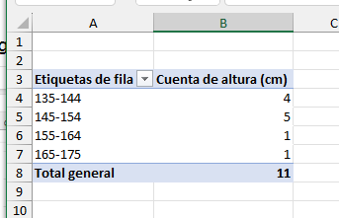
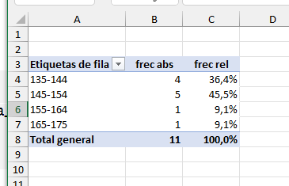
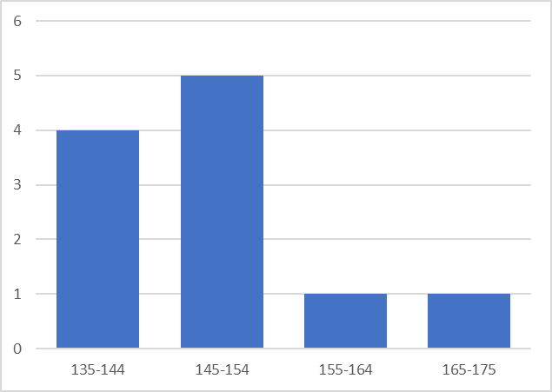
Etiquetas de fila | frec abs | frec rel | Etiquetas de fila | frec abs
135-144 | 4 | 36.4% | 135-144 | 4
145-154 | 5 | 45.5% | 145-154 | 5
155-164 | 1 | 9.1% | 155-164 | 1
165-175 | 1 | 9.1% | 165-175 | 1
Total general | 11 | 100.0% | Total general | 11

Aula1 (variacion)
 | altura (cm) | altura media
Luis | 153 | 149.55
Ana | 135 | 149.55
Iván | 140 | 149.55
Lucía | 140 | 149.55
Jessica | 175 | 149.55
Antonio | 138 | 149.55
Mikel | 145 | 149.55
Marta | 154 | 149.55
Carmen | 152 | 149.55
Javier | 159 | 149.55
María | 154 | 149.55

Aula1 diferentes valores graf
 | altura (cm) | altura media
1 | 149.54545455 | 149.55
2 | 149.54545455 | 149.55
3 | 149.54545455 | 149.55
4 | 149.54545455 | 149.55
5 | 149.54545455 | 149.55
6 | 149.54545455 | 149.55
7 | 149.54545455 | 149.55
8 | 149.54545455 | 149.55
9 | 149.54545455 | 149.55
10 | 149.54545455 | 149.55
11 | 149.54545455 | 149.55
1 | 143.5 | 149.55
2 | 143.5 | 149.55
3 | 143.5 | 149.55
4 | 143.5 | 149.55
5 | 143.5 | 149.55
6 | 143.5 | 149.55
7 | 143.5 | 149.55
8 | 143.5 | 149.55
9 | 143.5 | 149.55
10 | 143.5 | 149.55
11 | 210 | 149.55
1 | 153 | 149.55
2 | 135 | 149.55
3 | 140 | 149.55
4 | 140 | 149.55
5 | 175 | 149.55
6 | 138 | 149.55
7 | 145 | 149.55
8 | 154 | 149.55
9 | 152 | 149.55
10 | 159 | 149.55
11 | 154 | 149.55
 | altura (cm) | altura media
1 | 149.54545455 | 149.55
2 | 149.54545455 | 149.55
3 | 149.54545455 | 149.55
4 | 149.54545455 | 149.55
5 | 149.54545455 | 149.55
6 | 149.54545455 | 149.55
7 | 149.54545455 | 149.55
8 | 149.54545455 | 149.55
9 | 149.54545455 | 149.55
10 | 149.54545455 | 149.55
11 | 149.54545455 | 149.55

1 | 143.5 | 149.55
2 | 143.5 | 149.55
3 | 143.5 | 149.55
4 | 143.5 | 149.55
5 | 143.5 | 149.55
 | altura (cm) | altura media
1 | 149.54545455 | 149.55
2 | 149.54545455 | 149.55
3 | 149.54545455 | 149.55
4 | 149.54545455 | 149.55
5 | 149.54545455 | 149.55
6 | 149.54545455 | 149.55
7 | 149.54545455 | 149.55
8 | 149.54545455 | 149.55
9 | 149.54545455 | 149.55
10 | 149.54545455 | 149.55
11 | 149.54545455 | 149.55
1 | 143.5 | 149.55
2 | 143.5 | 149.55
3 | 143.5 | 149.55
4 | 143.5 | 149.55
5 | 143.5 | 149.55
6 | 143.5 | 149.55
7 | 143.5 | 149.55
8 | 143.5 | 149.55
9 | 143.5 | 149.55
10 | 143.5 | 149.55
11 | 210 | 149.55
1 | 153 | 149.55
2 | 135 | 149.55
3 | 140 | 149.55
4 | 140 | 149.55
5 | 175 | 149.55
6 | 138 | 149.55
7 | 145 | 149.55
8 | 154 | 149.55
9 | 152 | 149.55
10 | 159 | 149.55
11 | 154 | 149.55
6 | 143.5 | 149.55
7 | 143.5 | 149.55
8 | 143.5 | 149.55
9 | 143.5 | 149.55
10 | 143.5 | 149.55
11 | 210 | 149.55

1 | 153 | 149.55
2 | 135 | 149.55
3 | 140 | 149.55
4 | 140 | 149.55
5 | 175 | 149.55
6 | 138 | 149.55
7 | 145 | 149.55
8 | 154 | 149.55
9 | 152 | 149.55
10 | 159 | 149.55
11 | 154 | 149.55

Aula1 diferentes valores gr (2)
 | altura (cm) | altura media
1 | 146.05 | 149.55
2 | 146.05 | 149.55
3 | 146.05 | 149.55
4 | 146.05 | 149.55
5 | 146.05 | 149.55
6 | 146.05 | 149.55
7 | 146.05 | 149.55
8 | 146.05 | 149.55
9 | 146.05 | 149.55
10 | 146.05 | 149.55
11 | 184.48 | 149.55
1 | 153.00 | 149.55
2 | 135.00 | 149.55
3 | 140.00 | 149.55
4 | 140.00 | 149.55
5 | 175.00 | 149.55
6 | 138.00 | 149.55
7 | 145.00 | 149.55
8 | 154.00 | 149.55
9 | 152.00 | 149.55
10 | 159.00 | 149.55
11 | 154.00 | 149.55
 | altura (cm) | altura media
1 | 146.05 | 149.55
2 | 146.05 | 149.55
3 | 146.05 | 149.55
4 | 146.05 | 149.55
5 | 146.05 | 149.55
6 | 146.05 | 149.55
7 | 146.05 | 149.55
8 | 146.05 | 149.55
9 | 146.05 | 149.55
10 | 146.05 | 149.55
11 | 184.48 | 149.55

1 | 153 | 149.55
2 | 135 | 149.55
3 | 140 | 149.55
4 | 140 | 149.55
5 | 175 | 149.55
6 | 138 | 149.55
7 | 145 | 149.55
8 | 154 | 149.55
9 | 152 | 149.55
10 | 159 | 149.55
11 | 154 | 149.55

Aula1 mediana
 | altura (cm) | altura media
1 | 146.05 | 149.55
2 | 146.05 | 149.55
3 | 146.05 | 149.55
4 | 146.05 | 149.55
5 | 146.05 | 149.55
6 | 146.05 | 149.55
7 | 146.05 | 149.55
8 | 146.05 | 149.55
9 | 146.05 | 149.55
10 | 146.05 | 149.55
11 | 184.48 | 149.55
1 | 135.00 | 149.55
2 | 138.00 | 149.55
3 | 140.00 | 149.55
4 | 140.00 | 149.55
5 | 145.00 | 149.55
6 | 152.00 | 149.55
7 | 153.00 | 149.55
8 | 154.00 | 149.55
9 | 154.00 | 149.55
10 | 159.00 | 149.55
11 | 175.00 | 149.55
 | altura (cm) | altura media
1 | 146.05 | 149.55
2 | 146.05 | 149.55
3 | 146.05 | 149.55
4 | 146.05 | 149.55
5 | 146.05 | 149.55
6 | 146.05 | 149.55
7 | 146.05 | 149.55
8 | 146.05 | 149.55
9 | 146.05 | 149.55
10 | 146.05 | 149.55
11 | 184.48 | 149.55

1 | 135 | 149.55
2 | 138 | 149.55
3 | 140 | 149.55
4 | 140 | 149.55
5 | 145 | 149.55
6 | 152 | 149.55
7 | 153 | 149.55
8 | 154 | 149.55
9 | 154 | 149.55
10 | 159 | 149.55
11 | 175 | 149.55

Muestra aleatoria
altura (cm) | altura (cm) | numeros aleatorios | altura (cm) | numeros aleatorios | altura (cm) | numeros aleatorios
135 | 135 | 0.041315619806 | 154 | 0.10829073305 | 154 | 0.10829073305
138 | 138 | 0.88391405399 | 152 | 0.17055999404 | 152 | 0.17055999404
1
2
2
3
140 | 140 | 0.82283889459 | 153 | 0.25148815003 | 153 | 0.25148815003
140 | 140 | 0.35246970353 | 140 | 0.35246970353 | 140 | 0.35246970353
145 | 145 | 0.73073492115 | 154 | 0.48435635201 | 154 | 0.48435635201
152 | 152 | 0.17055999404 | 159 | 0.60492822863 | 159 | 0.60492822863
153 | 153 | 0.25148815003 | 145 | 0.73073492115 | 145 | 0.73073492115
154 | 154 | 0.10829073305 | 135 | 0.77267345602 | 135 | 0.77267345602
154 | 154 | 0.48435635201 | 140 | 0.82283889459 | 140 | 0.82283889459
159 | 159 | 0.60492822863 | 138 | 0.88391405399 | 138 | 0.88391405399
175 | 175 | 0.98331745775 | 175 | 0.98331745775 | 175 | 0.98331745775

Aula2
 | altura (cm) | altura media
1 | 140 | 163.91
2 | 177 | 163.91
3 | 153 | 163.91
4 | 162 | 163.91
5 | 184 | 163.91
6 | 174 | 163.91
7 | 190 | 163.91
8 | 144 | 163.91
9 | 150 | 163.91
10 | 160 | 163.91
11 | 169 | 163.91

Aula3
 | altura (cm) | altura media
1 | 155 | 167.00
2 | 167 | 167.00
3 | 153 | 167.00
4 | 164 | 167.00
5 | 155 | 167.00
6 | 160 | 167.00
7 | 160 | 167.00
8 | 200 | 167.00
9 | 184 | 167.00
10 | 191 | 167.00
11 | 148 | 167.00

Aula4
 | altura (cm) | altura media
1 | 164 | 167.64
2 | 172 | 167.64
3 | 168 | 167.64
4 | 171 | 167.64
5 | 169 | 167.64
6 | 166 | 167.64
7 | 166 | 167.64
8 | 164 | 167.64
9 | 173 | 167.64
10 | 171 | 167.64
11 | 160 | 167.64

Total (1)
 | altura (cm) | altura media
1 | 153 | 149.55
2 | 135 | 149.55
3 | 140 | 149.55
4 | 140 | 149.55
5 | 175 | 149.55
6 | 138 | 149.55
7 | 145 | 149.55
8 | 154 | 149.55
9 | 152 | 149.55
10 | 159 | 149.55
11 | 154 | 149.55
12 | 140 | 160.18
13 | 177 | 160.18
14 | 153 | 160.18
15 | 162 | 160.18
16 | 184 | 160.18
17 | 174 | 160.18
18 | 190 | 160.18
19 | 144 | 160.18
20 | 150 | 160.18
21 | 160 | 160.18
22 | 169 | 160.18
23 | 155 | 167.00
24 | 167 | 167.00
25 | 153 | 167.00
26 | 164 | 167.00
27 | 155 | 167.00
28 | 160 | 167.00
29 | 160 | 167.00
30 | 200 | 167.00
31 | 184 | 167.00
32 | 191 | 167.00
33 | 148 | 167.00
34 | 164 | 167.64
35 | 172 | 167.64
36 | 168 | 167.64
37 | 171 | 167.64
38 | 169 | 167.64
39 | 166 | 167.64
40 | 166 | 167.64
41 | 164 | 167.64
42 | 173 | 167.64
43 | 171 | 167.64
44 | 160 | 167.64
 | altura (cm) | altura media | aula
1 | 153 | 149.55 | aula1
2 | 135 | 149.55 | aula1
3 | 140 | 149.55 | aula1
4 | 140 | 149.55 | aula1
5 | 175 | 149.55 | aula1
6 | 138 | 149.55 | aula1
7 | 145 | 149.55 | aula1
8 | 154 | 149.55 | aula1
9 | 152 | 149.55 | aula1
10 | 159 | 149.55 | aula1
11 | 154 | 149.55 | aula1

12 | 140 | 160.18 | aula2
13 | 177 | 160.18 | aula2
14 | 153 | 160.18 | aula2
15 | 162 | 160.18 | aula2
16 | 184 | 160.18 | aula2
17 | 174 | 160.18 | aula2
18 | 190 | 160.18 | aula2
19 | 144 | 160.18 | aula2
20 | 150 | 160.18 | aula2
21 | 160 | 160.18 | aula2
22 | 169 | 160.18 | aula2

23 | 155 | 167.00 | aula3
24 | 167 | 167.00 | aula3
25 | 153 | 167.00 | aula3
26 | 164 | 167.00 | aula3
27 | 155 | 167.00 | aula3
28 | 160 | 167.00 | aula3
29 | 160 | 167.00 | aula3
30 | 200 | 167.00 | aula3
31 | 184 | 167.00 | aula3
32 | 191 | 167.00 | aula3
33 | 148 | 167.00 | aula3

34 | 164 | 167.64 | aula4
35 | 172 | 167.64 | aula4
36 | 168 | 167.64 | aula4
37 | 171 | 167.64 | aula4
38 | 169 | 167.64 | aula4
39 | 166 | 167.64 | aula4
40 | 166 | 167.64 | aula4
41 | 164 | 167.64 | aula4
42 | 173 | 167.64 | aula4
43 | 171 | 167.64 | aula4
44 | 160 | 167.64 | aula4

Total (2)
 | altura (cm) | altura media | aula |  | Teórico |  | real (muestra)
1 | 162 | 154.82 | aula1 |  | Promedio | desv tipica | Promedio | desv tipica
2 | 150 | 154.82 | aula1 | aula1 | 150 | 7 | 154.82 | 6.01
3 | 147 | 154.82 | aula1 | aula2 | 155 | 15 | 158.27 | 15.26
4 | 155 | 154.82 | aula1 | aula3 | 165 | 15 | 170.36 | 15.15
5 | 159 | 154.82 | aula1 | aula4 | 165 | 5 | 164.55 | 6.65
6 | 150 | 154.82 | aula1
 | altura (cm) | altura media
1 | 162 | 154.82
2 | 150 | 154.82
3 | 147 | 154.82
4 | 155 | 154.82
5 | 159 | 154.82
6 | 150 | 154.82
7 | 148 | 154.82
8 | 163 | 154.82
9 | 158 | 154.82
10 | 161 | 154.82
11 | 150 | 154.82
12 | 151 | 158.27
13 | 144 | 158.27
14 | 158 | 158.27
15 | 157 | 158.27
16 | 179 | 158.27
17 | 150 | 158.27
18 | 183 | 158.27
19 | 140 | 158.27
20 | 162 | 158.27
21 | 176 | 158.27
22 | 141 | 158.27
23 | 193 | 170.36
24 | 163 | 170.36
25 | 169 | 170.36
26 | 155 | 170.36
27 | 171 | 170.36
28 | 171 | 170.36
29 | 184 | 170.36
30 | 176 | 170.36
31 | 164 | 170.36
32 | 188 | 170.36
33 | 140 | 170.36
34 | 158 | 164.55
35 | 165 | 164.55
36 | 157 | 164.55
37 | 179 | 164.55
38 | 165 | 164.55
39 | 156 | 164.55
40 | 163 | 164.55
41 | 164 | 164.55
42 | 172 | 164.55
43 | 166 | 164.55
44 | 165 | 164.55
7 | 148 | 154.82 | aula1
8 | 163 | 154.82 | aula1
9 | 158 | 154.82 | aula1
10 | 161 | 154.82 | aula1
11 | 150 | 154.82 | aula1

12 | 151 | 158.27 | aula2
13 | 144 | 158.27 | aula2
14 | 158 | 158.27 | aula2
15 | 157 | 158.27 | aula2
16 | 179 | 158.27 | aula2
17 | 150 | 158.27 | aula2
18 | 183 | 158.27 | aula2
19 | 140 | 158.27 | aula2
20 | 162 | 158.27 | aula2
21 | 176 | 158.27 | aula2
22 | 141 | 158.27 | aula2

23 | 193 | 170.36 | aula3
24 | 163 | 170.36 | aula3
25 | 169 | 170.36 | aula3
26 | 155 | 170.36 | aula3
27 | 171 | 170.36 | aula3
28 | 171 | 170.36 | aula3
29 | 184 | 170.36 | aula3
30 | 176 | 170.36 | aula3
31 | 164 | 170.36 | aula3
32 | 188 | 170.36 | aula3
33 | 140 | 170.36 | aula3

34 | 158 | 164.55 | aula4
35 | 165 | 164.55 | aula4
36 | 157 | 164.55 | aula4
37 | 179 | 164.55 | aula4
38 | 165 | 164.55 | aula4
39 | 156 | 164.55 | aula4
40 | 163 | 164.55 | aula4
41 | 164 | 164.55 | aula4
42 | 172 | 164.55 | aula4
43 | 166 | 164.55 | aula4
44 | 165 | 164.55 | aula4

Total
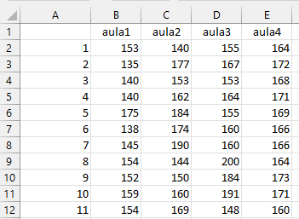
Altura(cm)
Altura(cm)
 | aula1 | aula2 | aula3 | aula4
1 | 153 | 140 | 155 | 164
2 | 135 | 177 | 167 | 172
3 | 140 | 153 | 153 | 168
4 | 140 | 162 | 164 | 171
5 | 175 | 184 | 155 | 169
6 | 138 | 174 | 160 | 166
7 | 145 | 190 | 160 | 166
8 | 154 | 144 | 200 | 164
9 | 152 | 150 | 184 | 173
10 | 159 | 160 | 191 | 171
11 | 154 | 169 | 148 | 160
 |  |  |  |  |  | Total
media grupo | 149.55 | 163.91 | 167.00 | 167.64 |  | 162.02
SS | 1342.73 | 2682.91 | 2906.00 | 162.55 |  | 9464.98
var | 134.27 | 268.29 | 290.60 | 16.25 | 177.35 | 220.12
efectos | -12.48 | 1.89 | 4.98 | 5.61

 | SS | gl | MS | F | prob
Aula | 2370.80 | 3 | 790.27 | 4.46 | 0.0085949031603
Residuos | 7094.18 | 40 | 177.35
Total | 9464.98 | 43 | 220.12

